99)HW추가수정사항
HW 추가 수정 필요한 사항

No. | Issued by | 수정 필요 항목 | Description | 반영 여부 | Remark
1 | 조락현 | Main 회로도 DAC PART, Connector pin 배열 수정 | 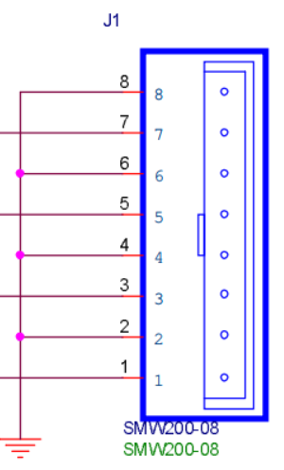 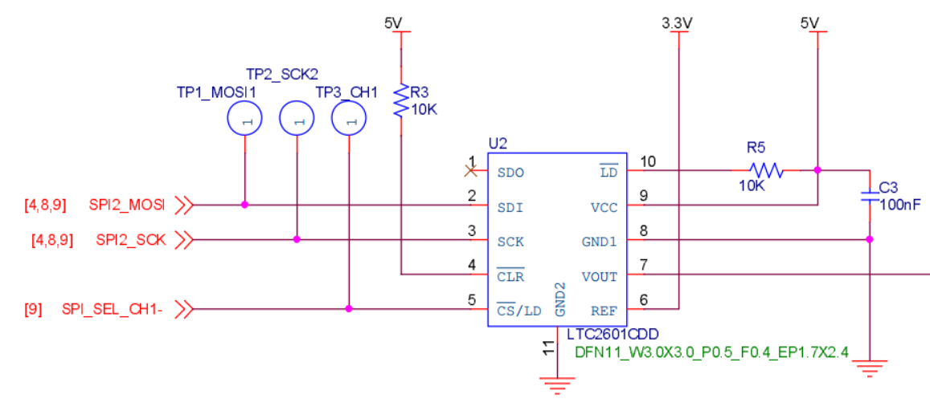 |  | SPI_SEC_CH1-가 현재 기준으로 DAC #4ch에 할당 됨 커넥터 핀맵 배열을 역순으로 수정 필요
2 |  | Main 회로도 DAC PART, V/I Convert 저항값 수정 | 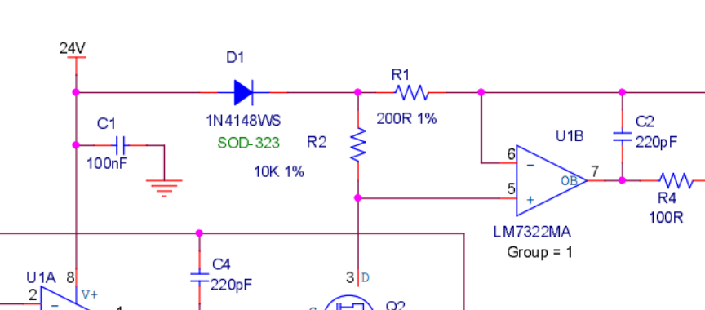 |  | LTC2601의 출력 범위 : 0~3.3V (Ref. voltage : 3.3V) 현재 V/I Convert 저항값 기준 출력 범위 : 0~16.5mA R1,R10,R19,R28 : 현재 200R에서 150R로 변경 필요 변경 V/I Convert 저항값 기준 출력 범위 : 0~22mA
3 |  | BLDC RPM(PH10), DIR(PH3) 포트 변경 |  |  | ST社 Chip bug로 EXTI 사용을 위해 포트 변경 기존 : RPM (PH10), DIR(PH3) 변경 : RPM (PH3), DIR(PH10) ※ R121, R122 Cross 해야함 ※ [07) BLDC] Sheet 참고
4 |  | BLDC PWM 출력 Pull-up 추가 | 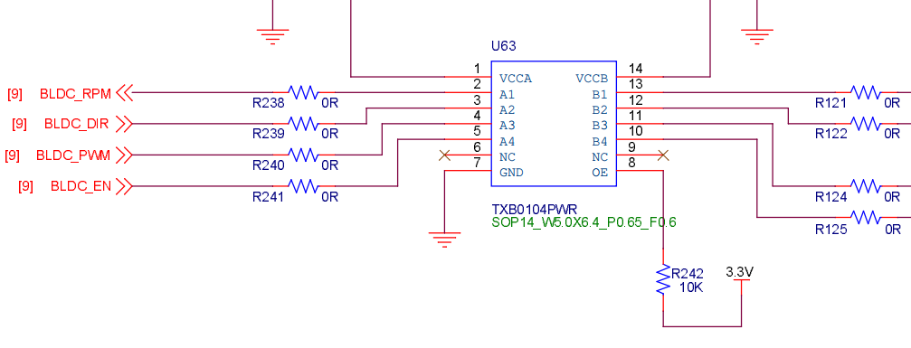 |  | Board reset 시 PWM 출력이 Low로 고정되면서, BLDC motor가 최대(무부하) 출력을 하게 됨. 이를 방지하기 위해 아래 내용 적용 1) PWM signal A, B Side Pull-up 저항 추가 2) OE - NRST 연결하여 Reset 시 IC Disable
5 |  | Reset 시 Level Shifter OE Pin - NRST 연결

01) System block diagram
